Criteriors de agrupación
Módulo de Excel Avanzado I - Informes comparativos
Técnicas para la consolidación de datos en tablas dinámicas provenientes de diferentes rangos.
Actividad
En este ejemplo se tiene la información financiera de tres almacenes, cada uno con los registros de los tres primeros meses. Se requiere crear una única Tabla Dinámica que le permita ver los resultados consolidados, según los siguientes criterios: - Consolidar los resultados para dos grupos de socios. El primero tiene los almacenes 1 y 2, mientras el segundo tiene sólo el almacén 3. - Consolidar los resultados para dos administradores. El primer administrador sólo se encarga del almacén 1, mientras que el segundo se encarga de los almacenes 2 y 3. Observación 1: Utilice los nombres actuales mtz_ALMACEN_1, mtz_ALMACEN_2 y mtz_ALMACEN_3 y cree la Tabla Dinámica en la hoja TOTAL. Observación 1: Recuerde agregar a la BARRA DE ACCESO RÁPIDO el comando "Asistente para Tablas y Gráficos Dinámicos"., como se muestra en la siguiente imagen:

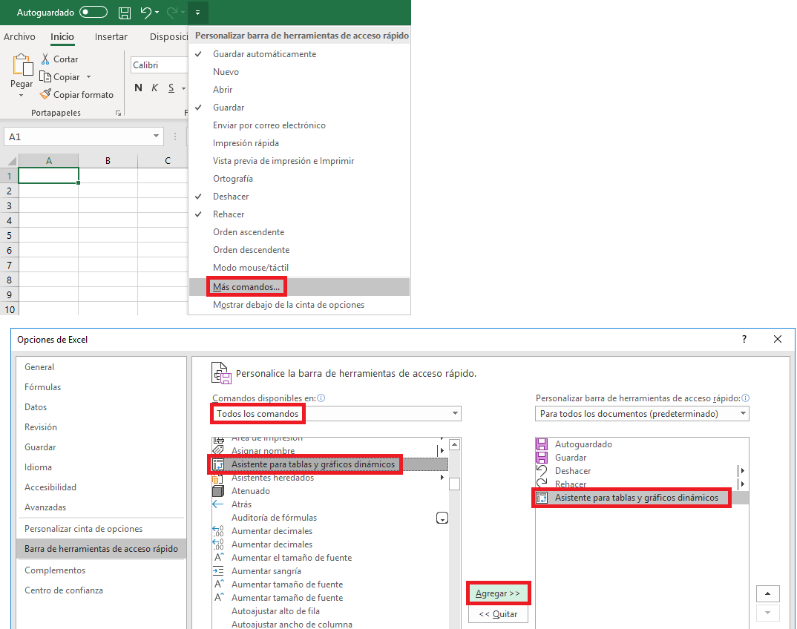

 |  | Campo1 | Campo2 | Campo3 | Campo4
 | Almacén 1:
 | Almacén 2:
 | Almacén 3:

